Form1_Situation
NaiS / Formular 1 |  | Situation
Gemeinde / Ort: |  | Stalden und Umgebung - Grächen: Rinderwald | Weiserfl.: Nr. | 14_3 | Fläche (ha): | 1.3 | Datum: | 24.11.2009 | BearbeiterIn: | BINA SA
Koordinaten: | 630'451.0 / 117'561.0 |  | Meereshöhe: | inf: 1'400.0, moy: 1'455.0, sup: 1'480.0 |  |  | Hangneig. [°] : | 45
Beilagen:
Situationsskizze: |  |  |  |  |  |  | Waldfunktion(en):
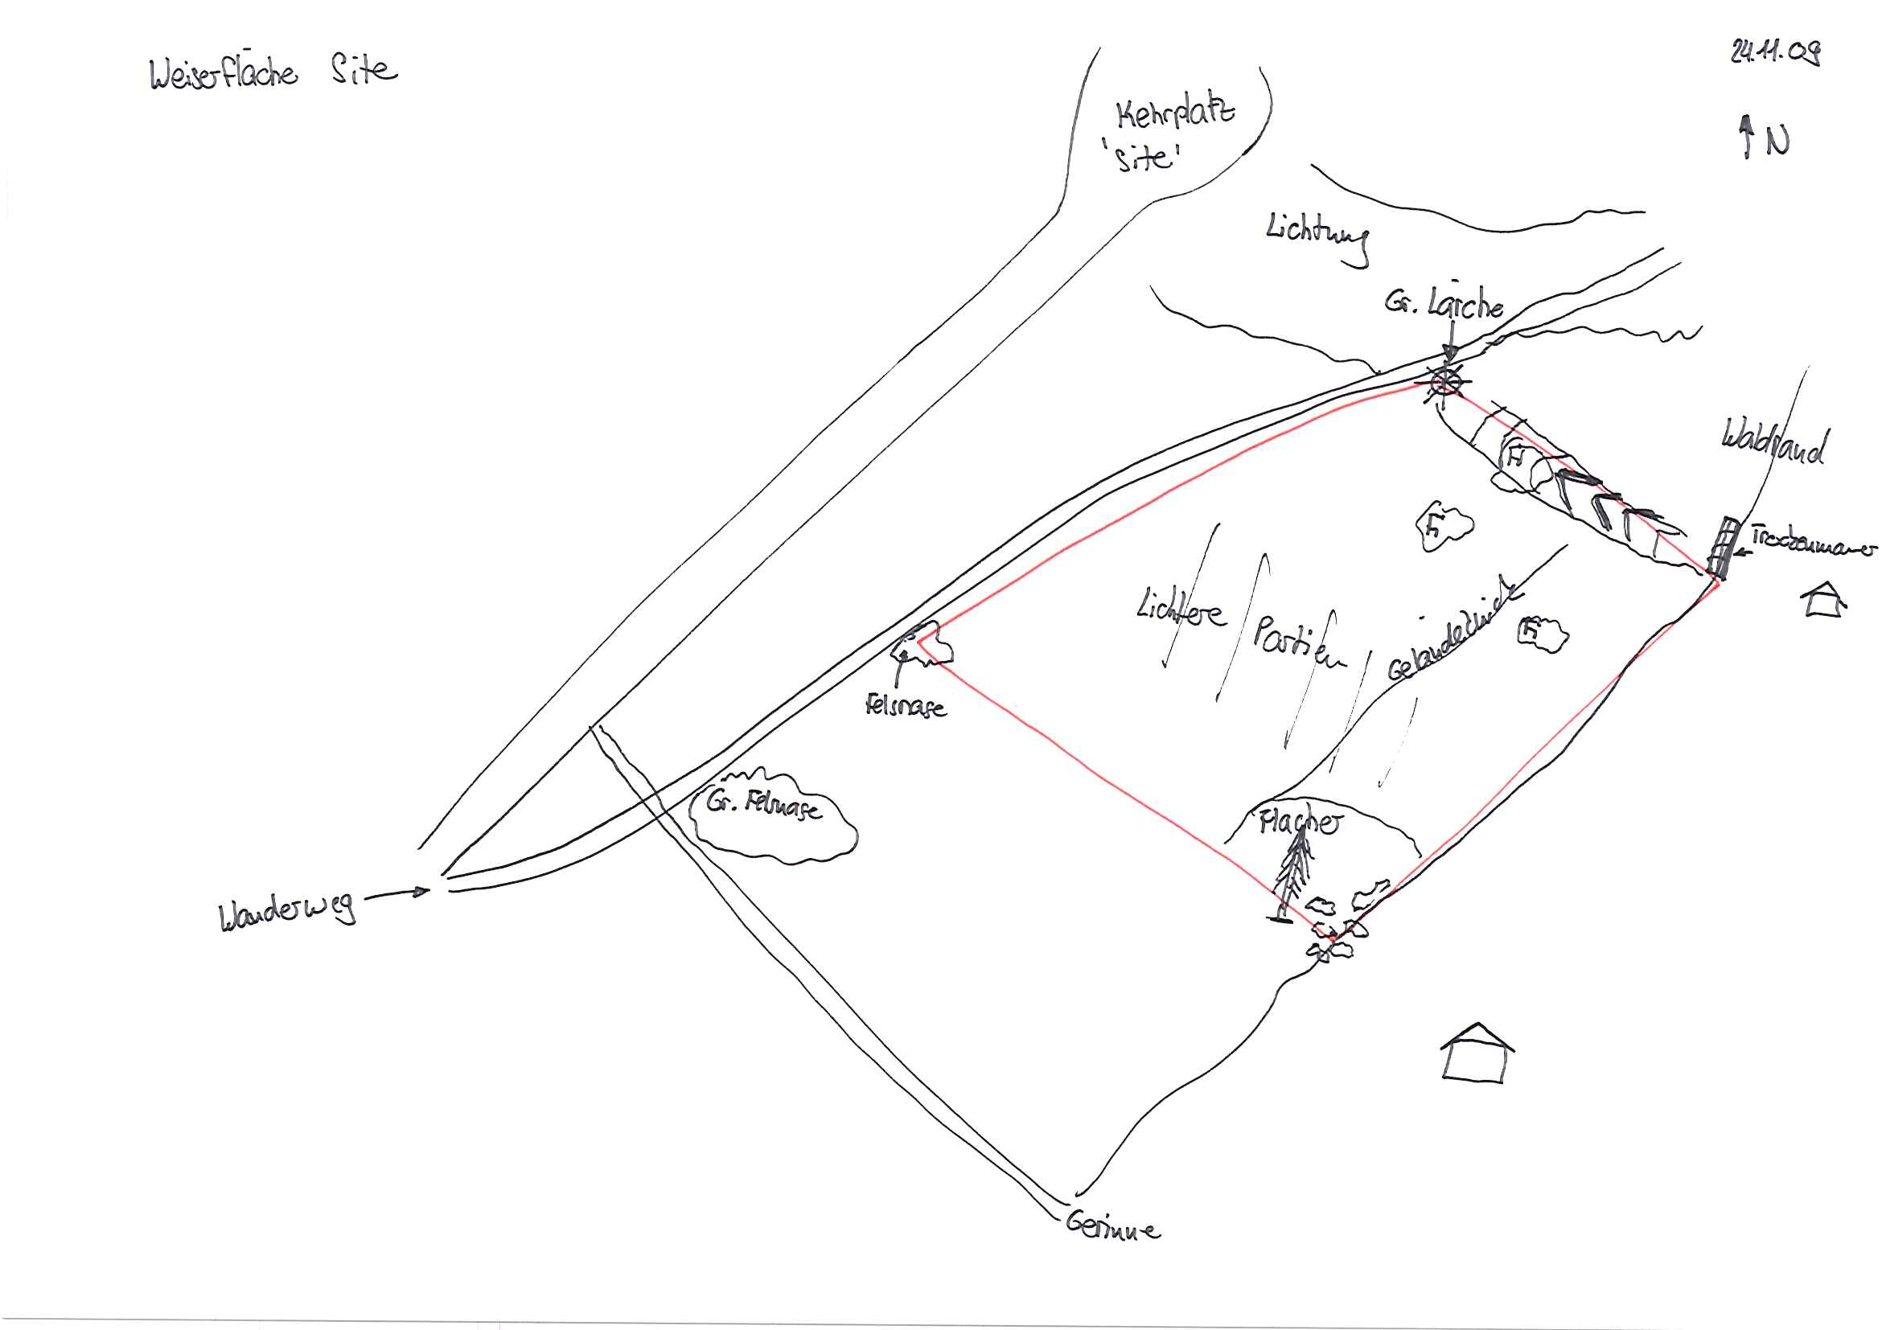 |  |  |  |  |  |  | Schutzwald 1

 |  |  |  |  |  |  | Bemerkung:

 |  |  |  |  |  |  | Grund für Weiserfläche: (Geltungsbereich u. Fragestellung)

 |  |  |  |  |  |  | Bestandesbild (Profilskizze, Kurzbeschrieb)

Foto
Fotos
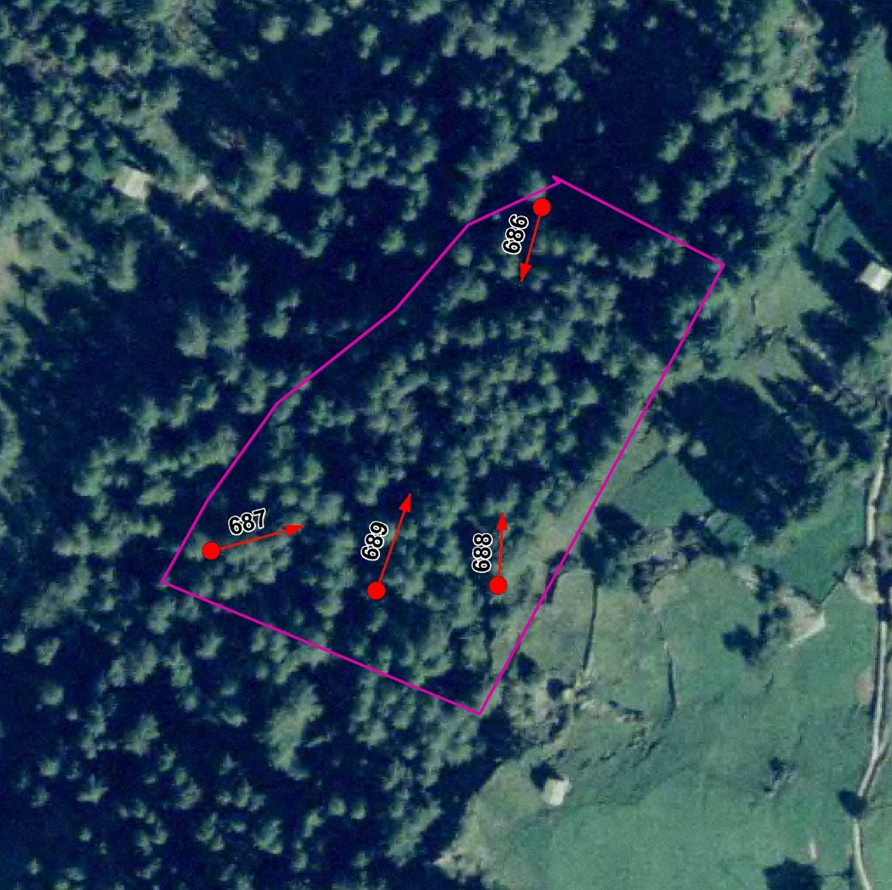

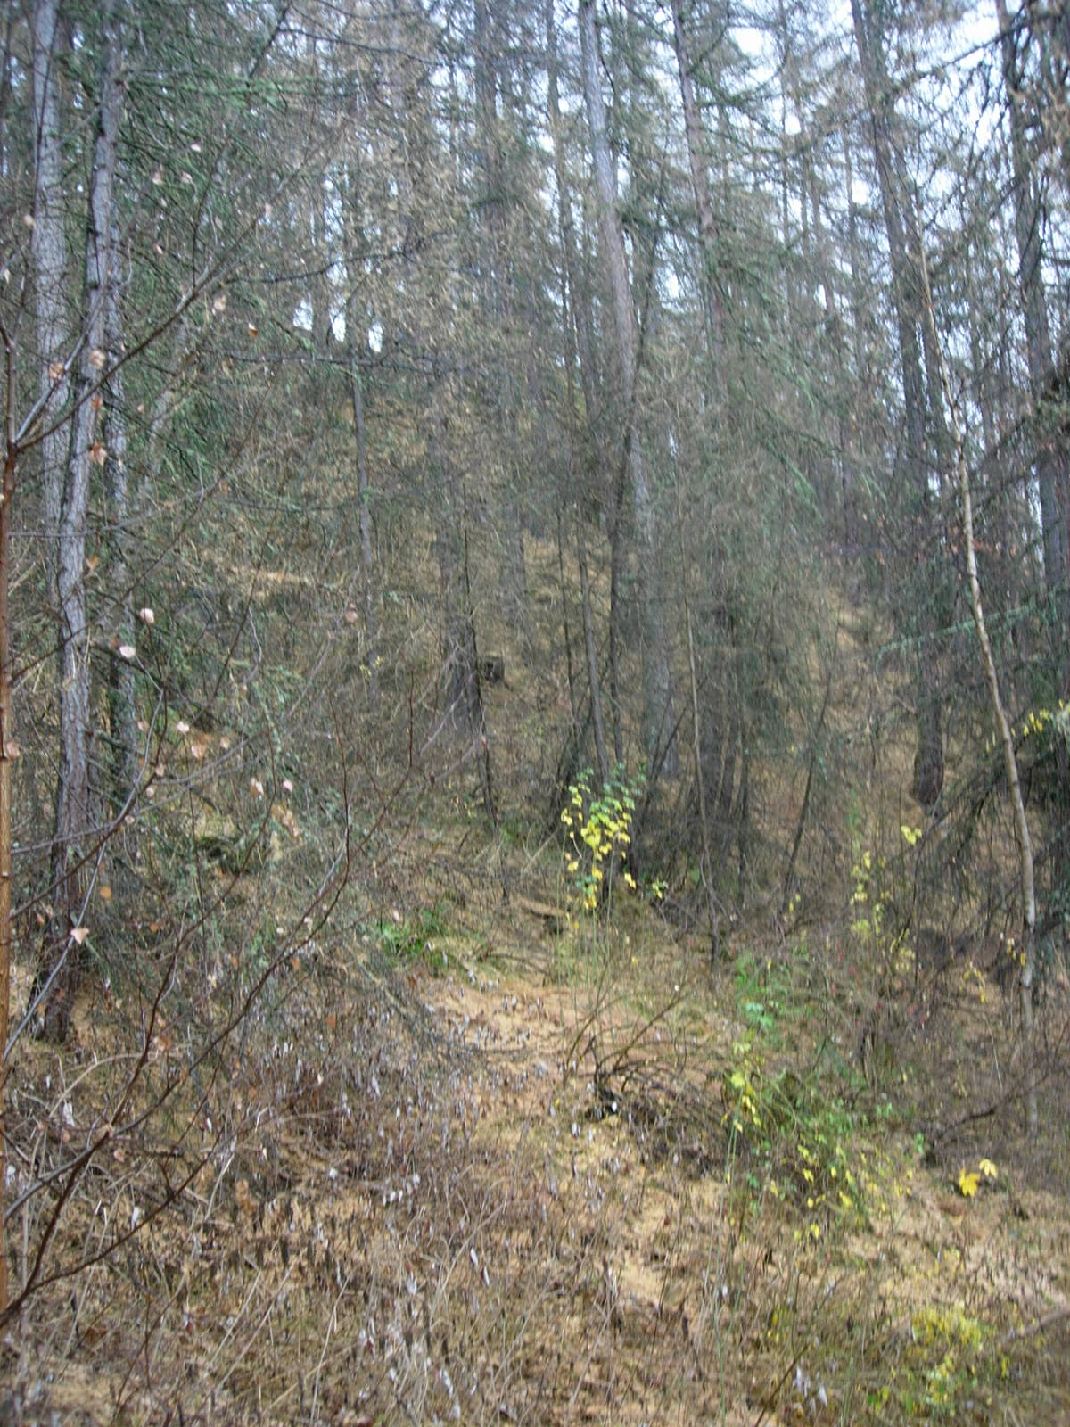
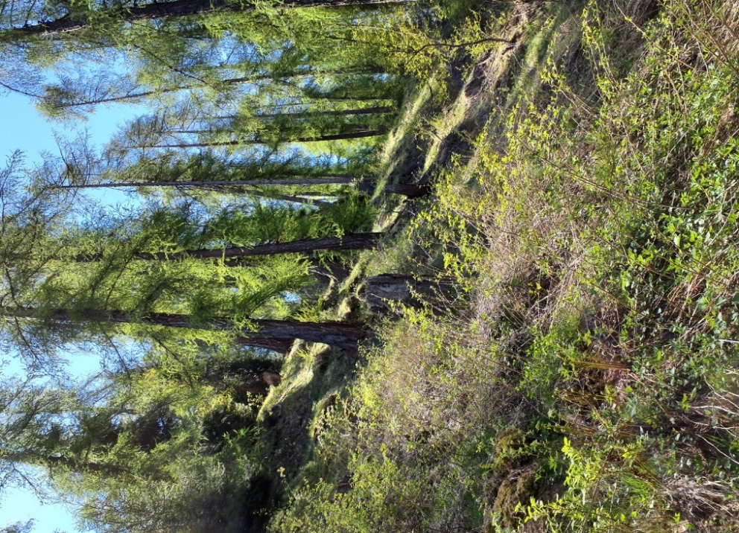

Photo n°686
Remarque : Aspekt | 02_2021_686_3.jpg

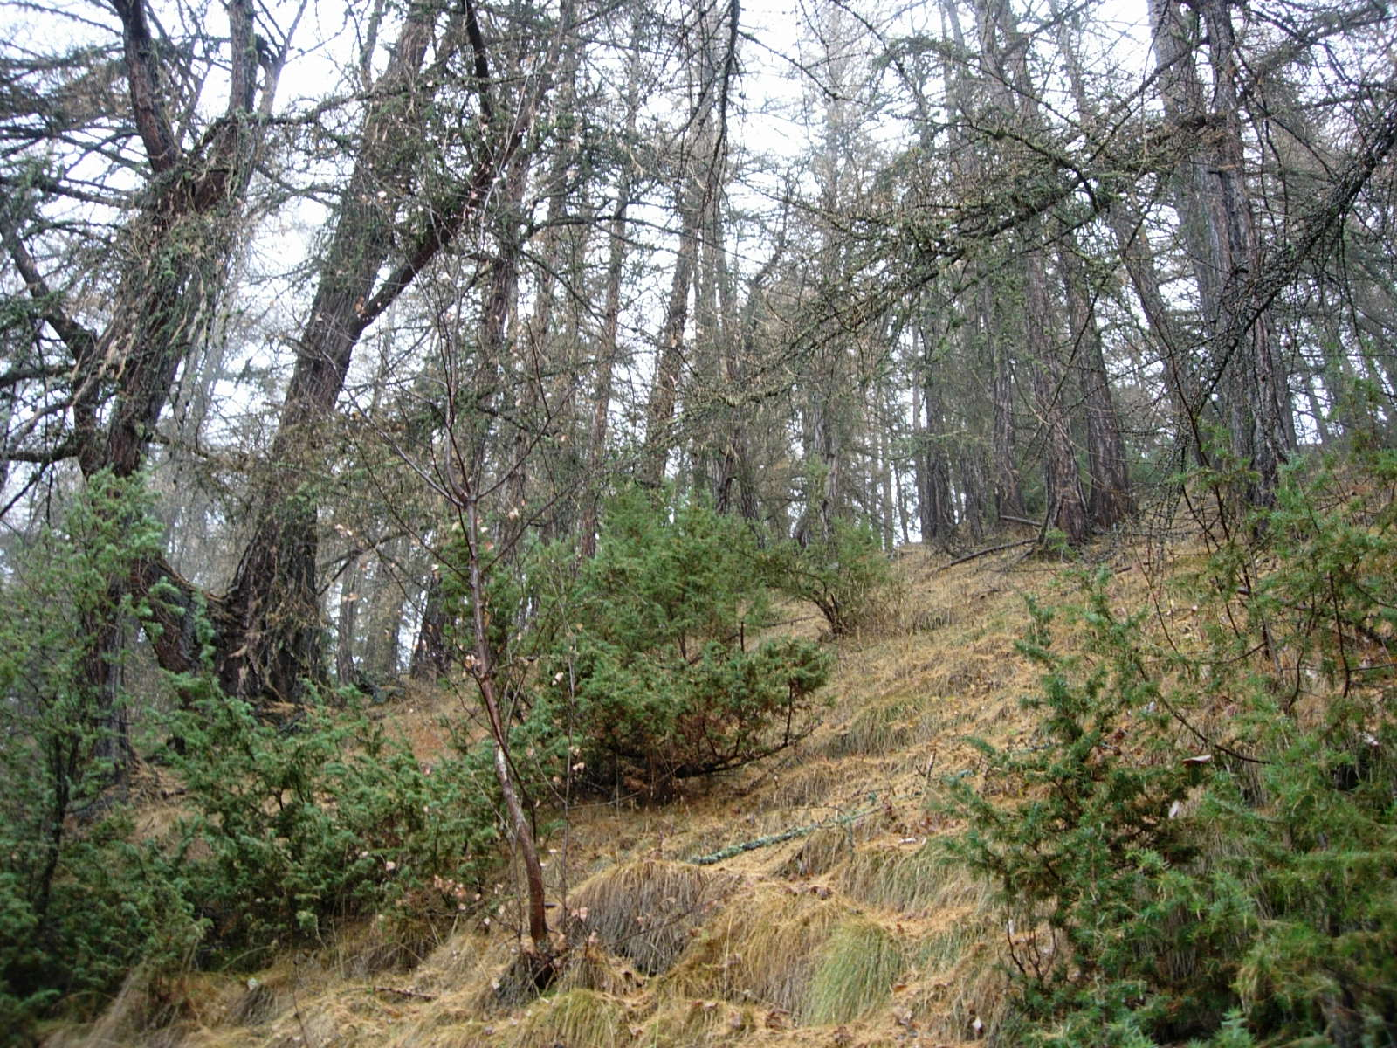
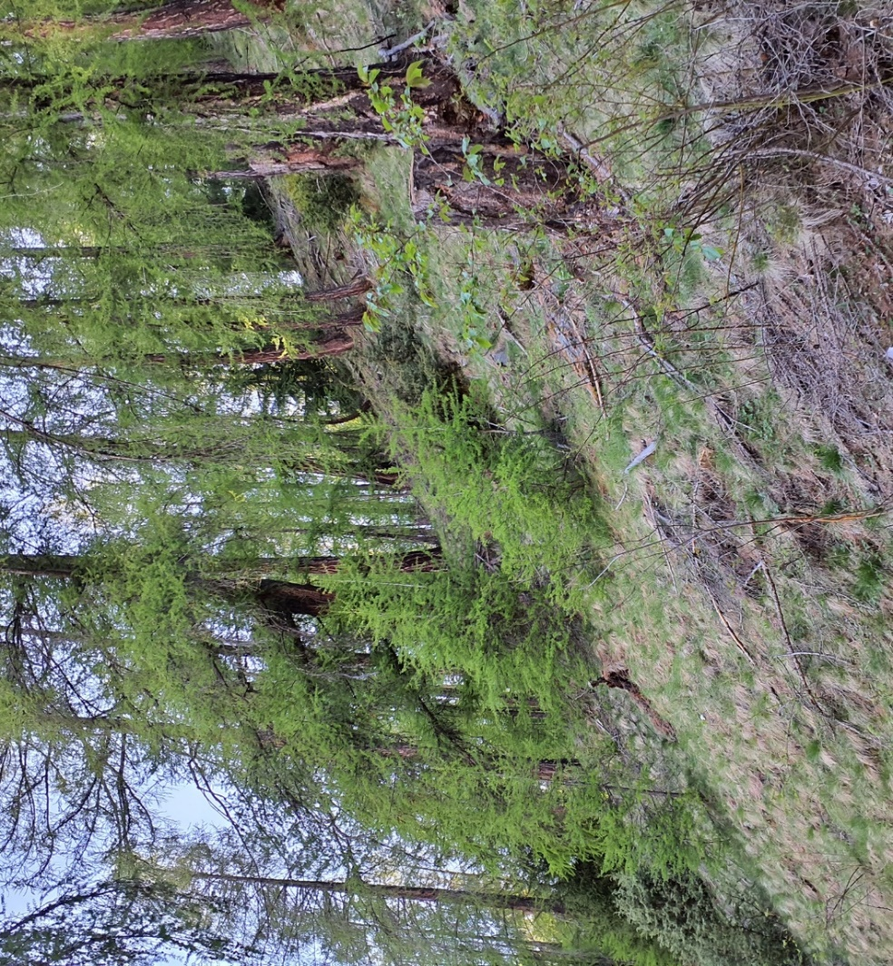

Photo n°687
Remarque : Problematik Verjüngung durch Wollreitgras und Wachholder unterdrückt | 02_2021_687_3.jpg

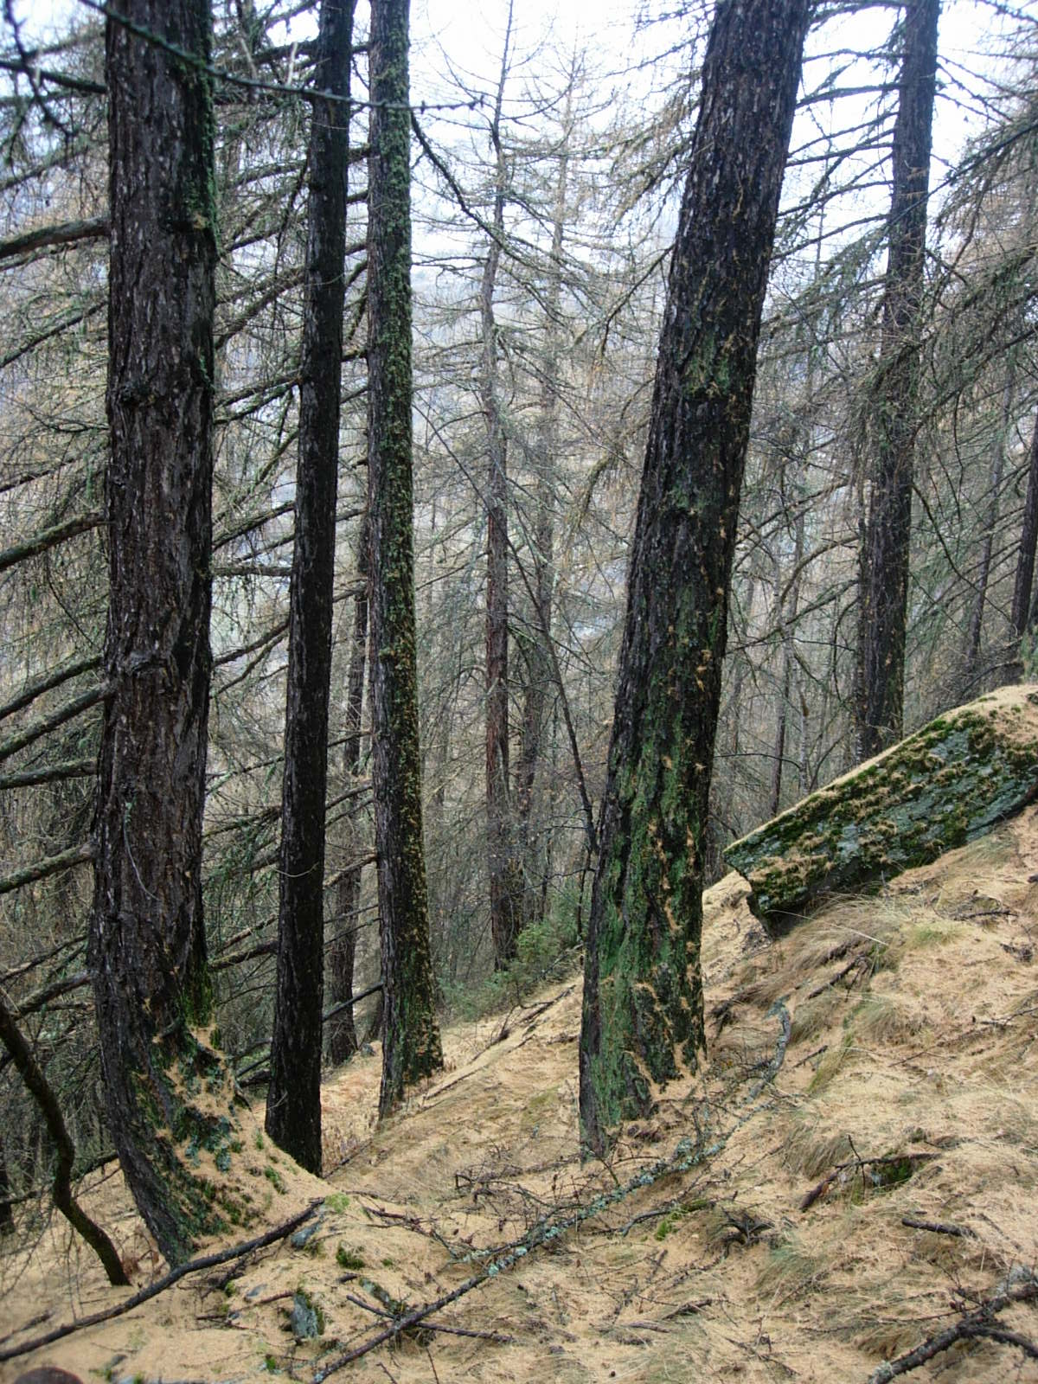
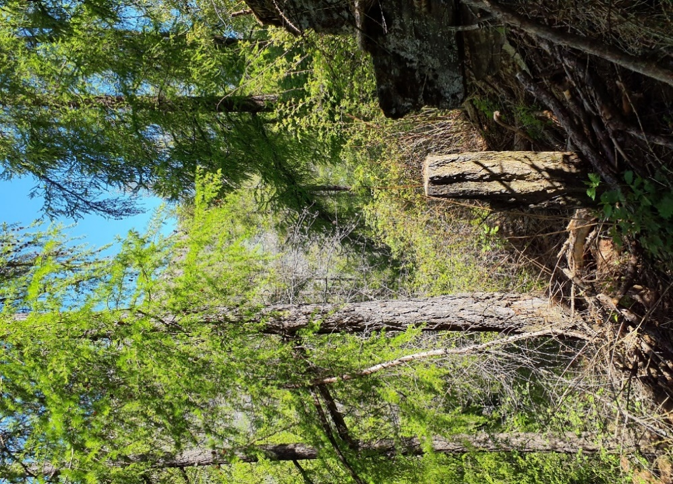

Photo n°688
Remarque : Aspekt | 02_2021_688_2.jpg

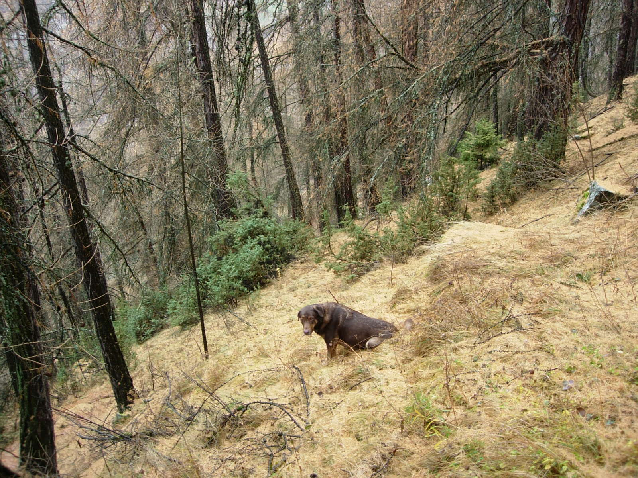
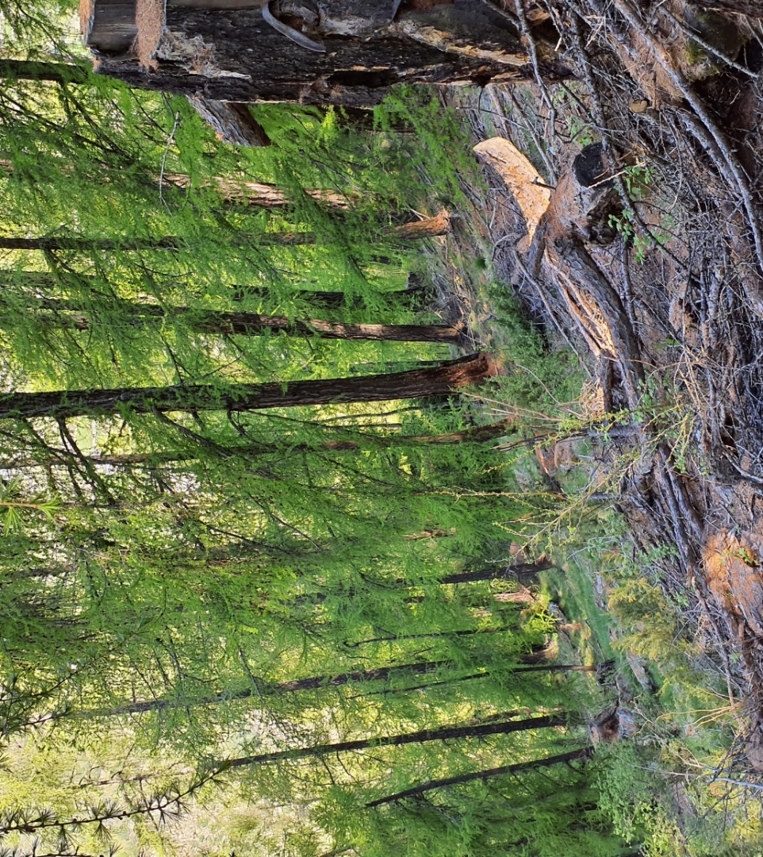

Photo n°689
Remarque : Verjüngungsansätze (Fi) und Nils | 02_2021_689_3.jpg

